SW Barbati
Testul Shapiro-Wilk
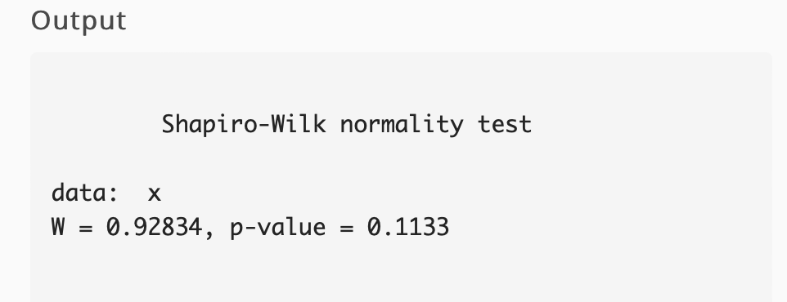
Nr.barbati | Nr.barbati sortat | n= | 22
34578 | 23572 |  |  |  | diff | a*diff
36905 | 24590 | a1= | 0.459 | x22-x1 | 30258 | 13888.422
41151 | 24598 | a2= | 0.3156 | x21-x2 | 28530 | 9004.068
43981 | 25517 | a3= | 0.2571 | x20-x3 | 25969 | 6676.6299
46325 | 27489 | a4= | 0.2131 | x19-x4 | 22976 | 4896.1856
53120 | 31898 | a5= | 0.1764 | x18-x5 | 20388 | 3596.4432
53830 | 34452 | a6 | 0.1443 | x17-x6 | 14713 | 2123.0859
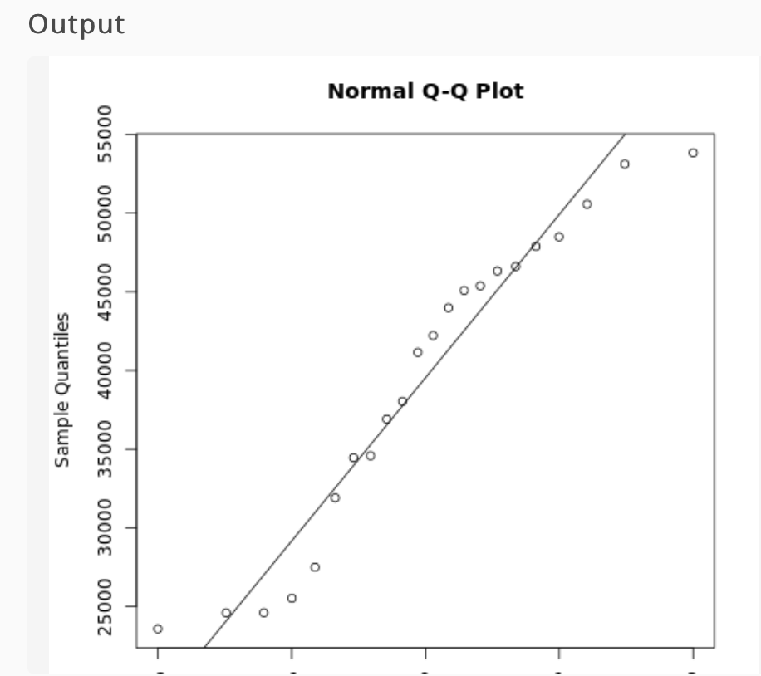
50567 | 34578 | a7 | 0.115 | x16-x7 | 11873 | 1365.395
48493 | 36905 | a8 | 0.0878 | x15-x8 | 10802 | 948.4156
47877 | 38033 | a9 | 0.0618 | x14-x9 | 8182 | 505.6476
46611 | 41151 | a10 | 0.0368 | x13-x10 | 5948 | 218.8864
45380 | 42218 | a11 | 0.0122 | x12-x11 | 1067 | 13.0174
45087 | 43981 |  |  |  | b= | SUM(a*diff)
42218 | 45087 |  |  |  | b= | 43236.1966
38033 | 45380
34452 | 46325 | SS=SUM(x-media)^2 | 2009617508
31898 | 46611 | W=b^2/SS | 0.93021119143
27489 | 47877
25517 | 48493
23572 | 50567
24590 | 53120
24598 | 53830

Media= | 39376

